2023_07_data
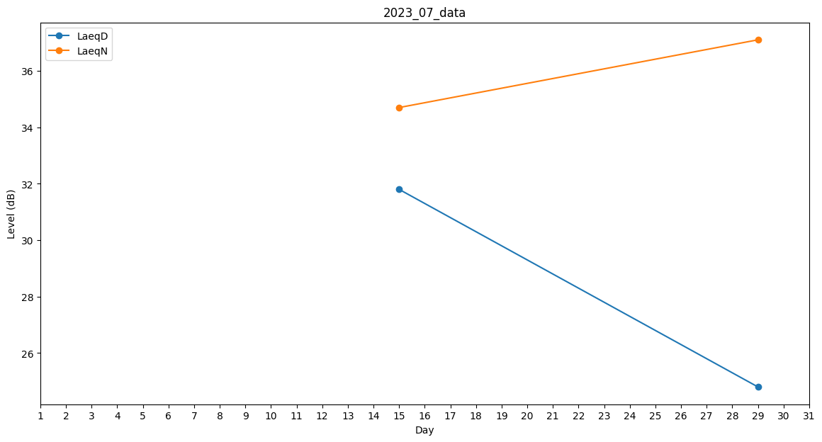
Day | LaeqD | LaeqN
1 | 0 | 0
2 | 0 | 0
3 | 0 | 0
4 | 0 | 33.1
5 | 35.6 | 0
6 | 0 | 0
7 | 0 | 0
8 | 0 | 0
9 | 0 | 0
10 | 0 | 39.4
11 | 0 | 26.1
12 | 41 | 0
13 | 34.8 | 0
14 | 0 | 0
15 | 31.8 | 34.7
16 | 0 | 27.4
17 | 0 | 0
18 | 0 | 0
19 | 0 | 27.8
20 | 0 | 0
21 | 0 | 42.9
22 | 0 | 0
23 | 0 | 0
24 | 0 | 0
25 | 0 | 0
26 | 0 | 0
27 | 0 | 0
28 | 34.1 | 0
29 | 24.8 | 37.1
30 | 0 | 0
31 | 0 | 29.9

